TC1_贴图
返回第一页

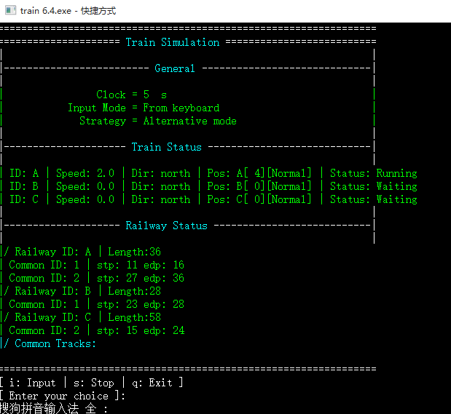
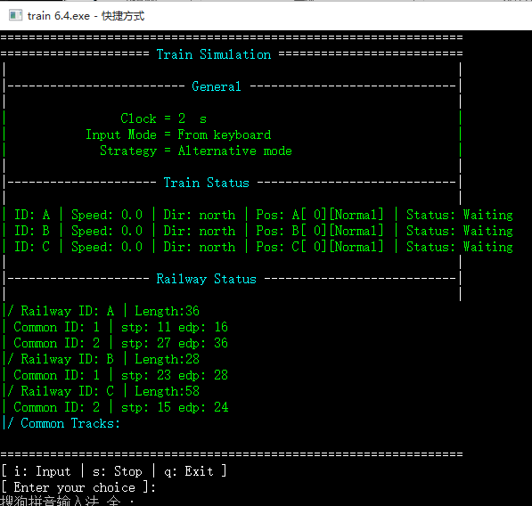
操作前界面： | 操作后界面：
此处贴出操作前界面 | 此处贴出操作后界面

TC2_贴图
返回第一页

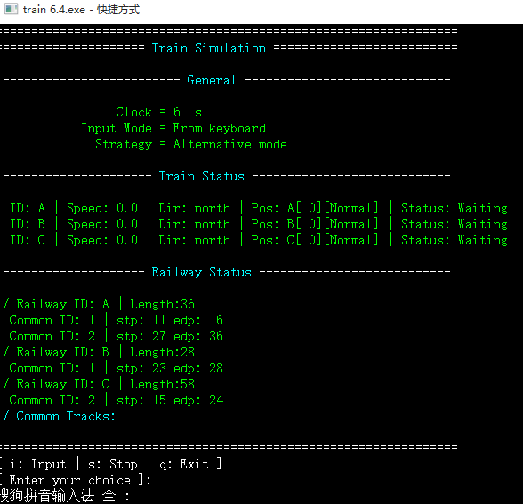
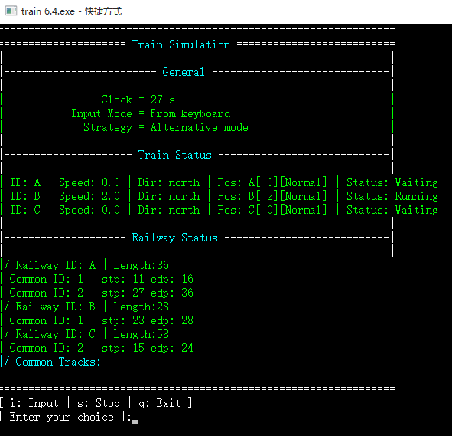
操作前界面： | 操作后界面：
此处贴出操作前界面 | 此处贴出操作后界面

TC3_贴图
返回第一页

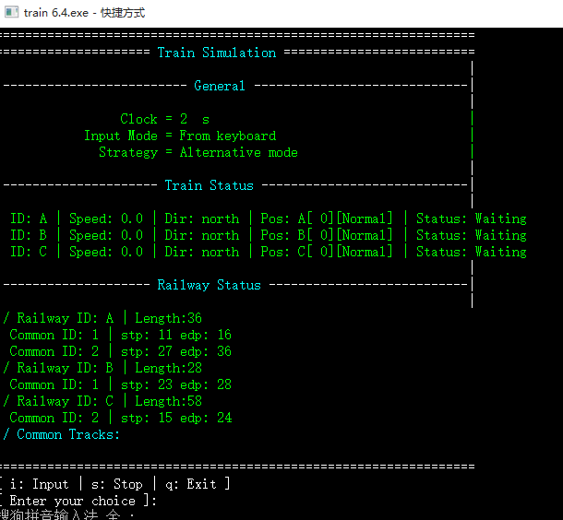
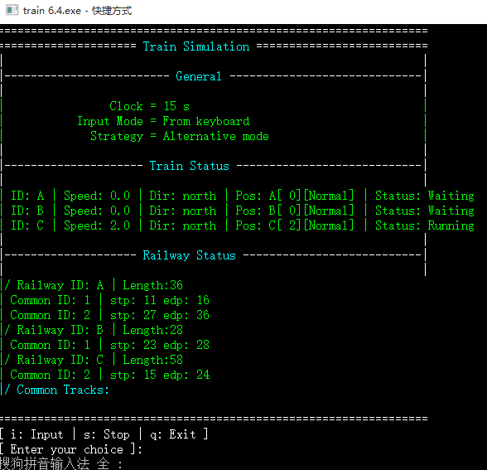
操作前界面： | 操作后界面：
此处贴出操作前界面 | 此处贴出操作后界面

TC4_贴图
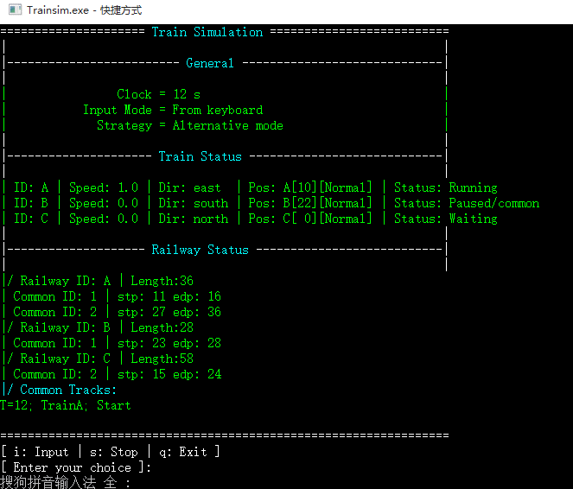
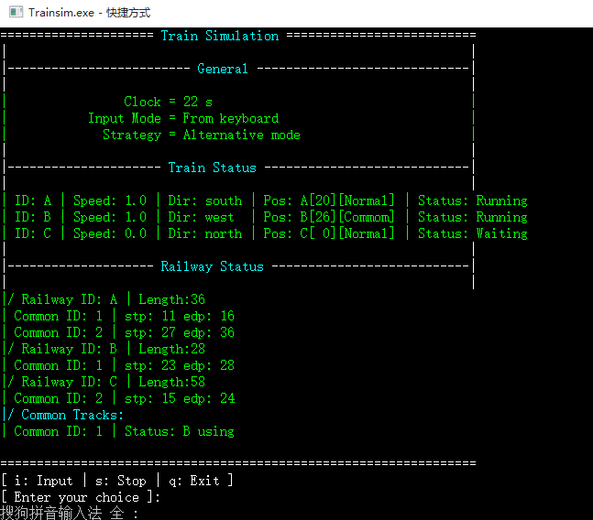
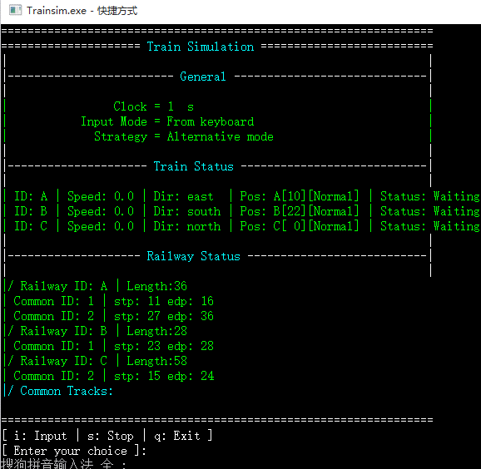
操作前界面： | 操作后界面：
此处贴出操作前界面 | 此处贴出操作后界面

TC5_贴图
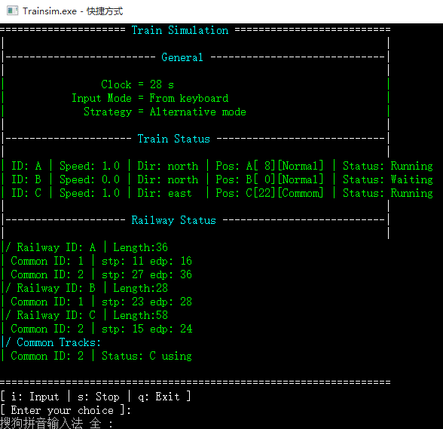
返回第一页

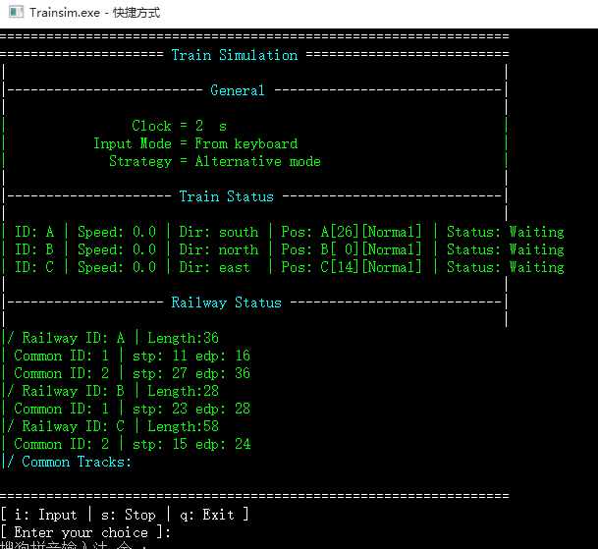
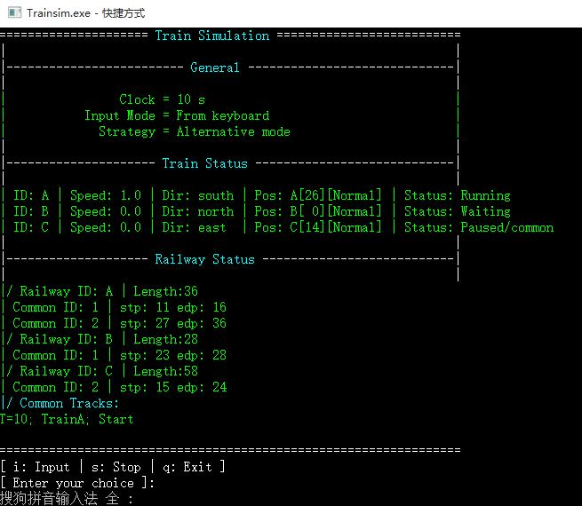
操作前界面： | 操作后界面：
此处贴出操作前界面 | 此处贴出操作后界面

TC6_贴图
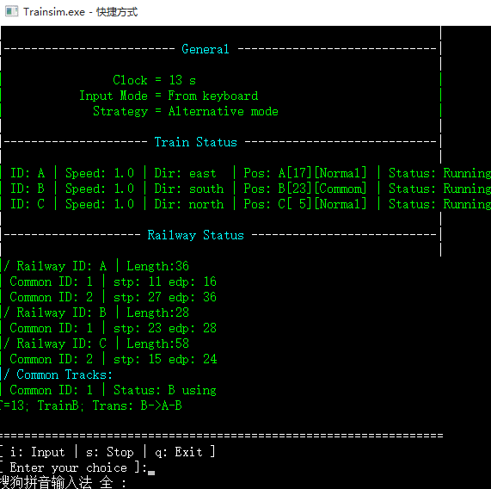
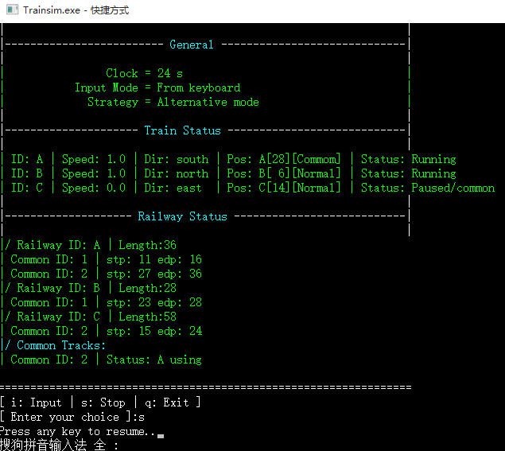
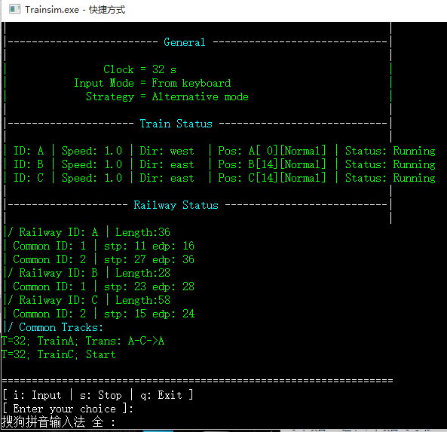
返回第一页

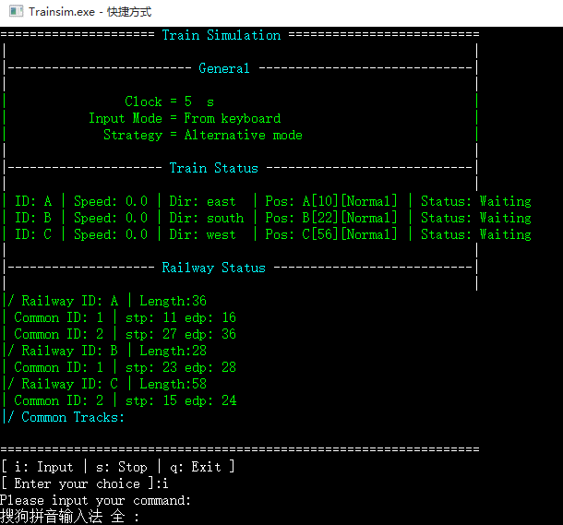
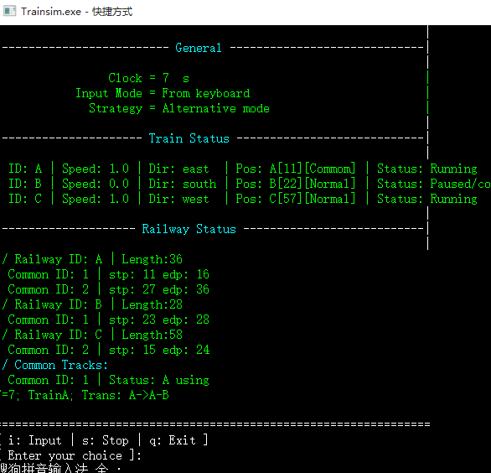
操作前界面： | 操作后界面：
此处贴出操作前界面 | 此处贴出操作后界面

TC7_贴图
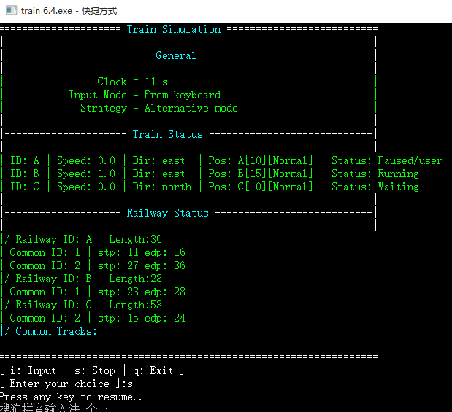
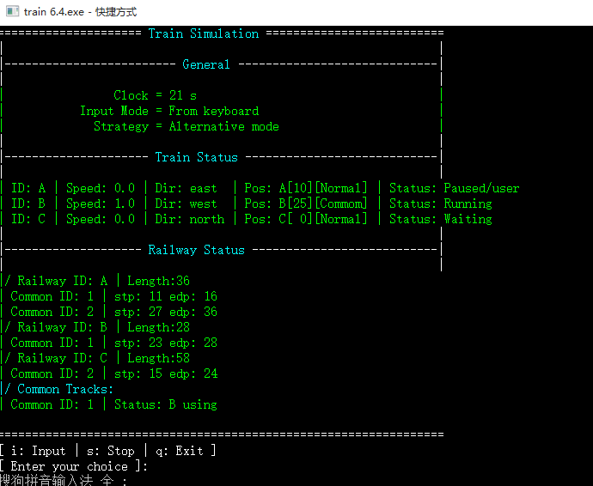
返回第一页

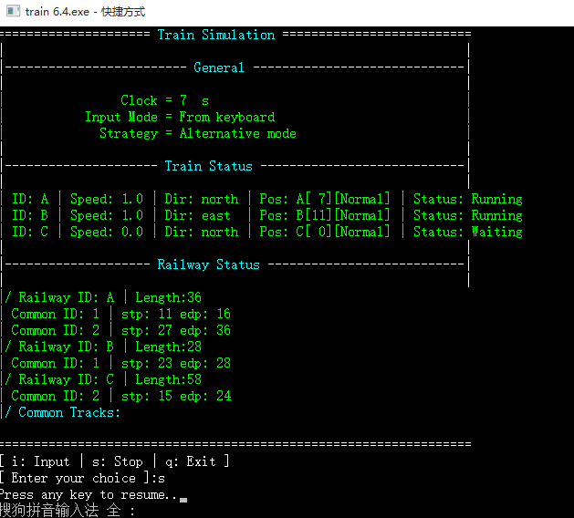
操作前界面： | 操作后界面：
此处贴出操作前界面 | 此处贴出操作后界面

TC8_贴图
返回第一页


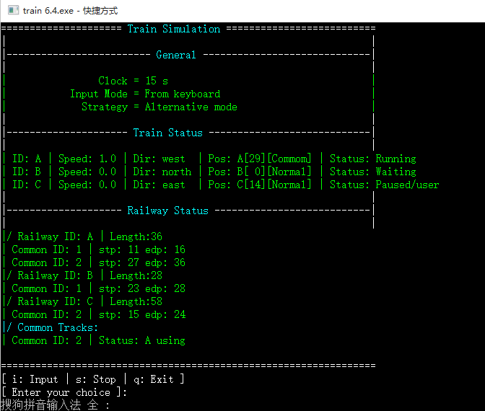
操作前界面： | 操作后界面：
此处贴出操作前界面 | 此处贴出操作后界面

TC9_贴图
返回第一页

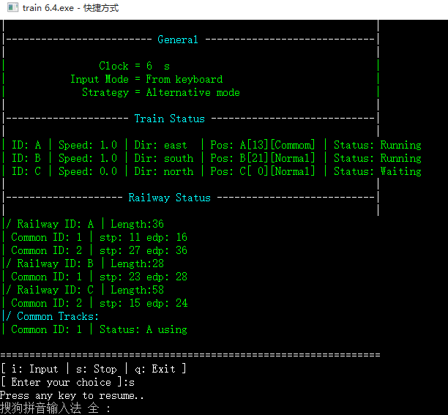
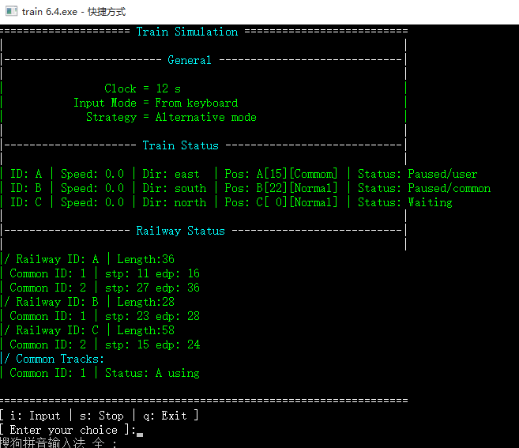
操作前界面： | 操作后界面：
此处贴出操作前界面 | 此处贴出操作后界面

TC10_贴图
返回第一页

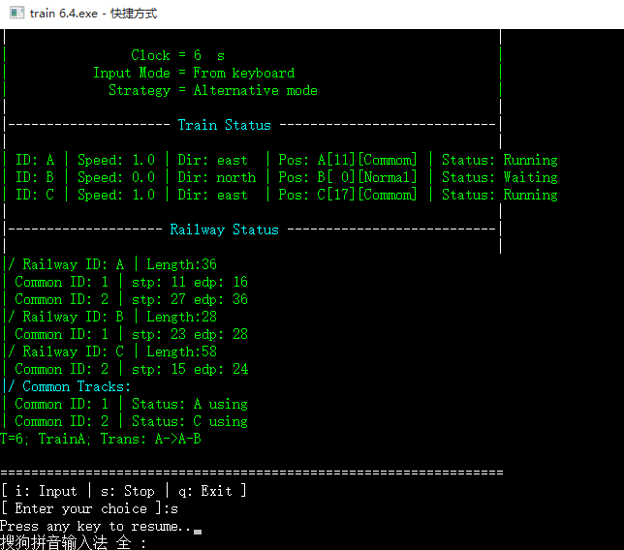
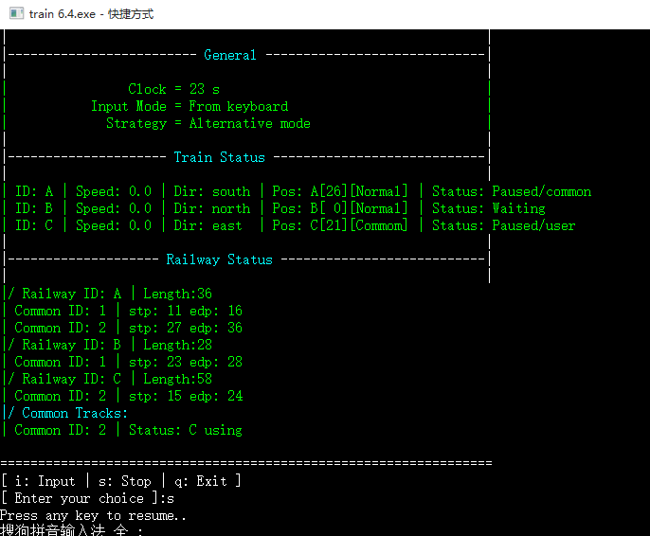
操作前界面： | 操作后界面：
此处贴出操作前界面 | 此处贴出操作后界面

TC11_贴图
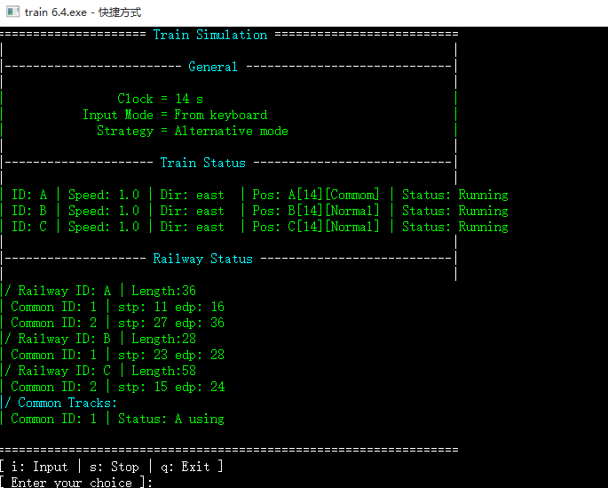
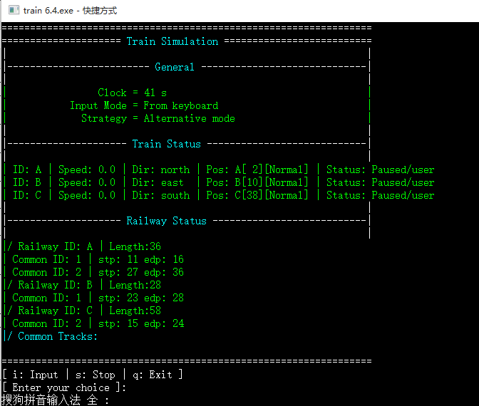
返回第一页

操作前界面： | 操作后界面：
此处贴出操作前界面 | 此处贴出操作后界面

TC12_贴图
返回第一页

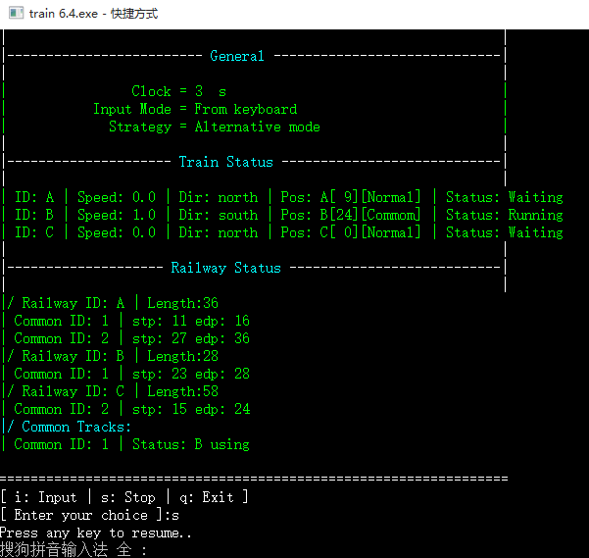
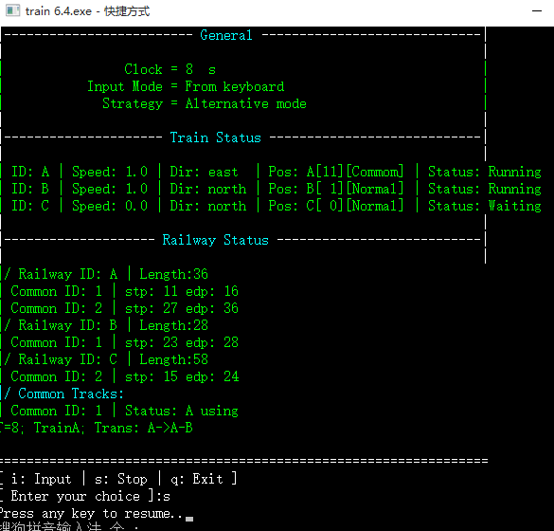
操作前界面： | 操作后界面：
此处贴出操作前界面 | 此处贴出操作后界面

TC13_贴图
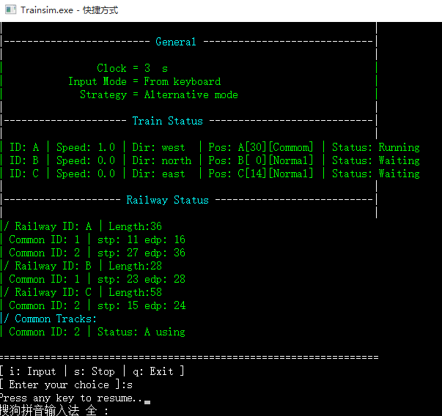
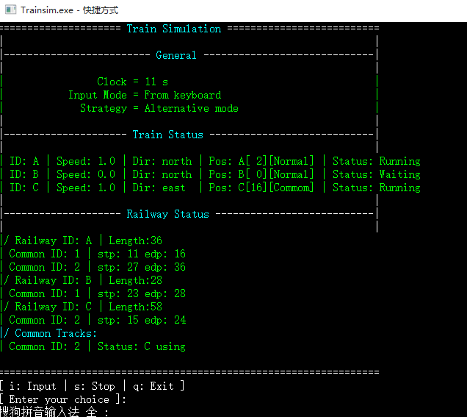
返回第一页

操作前界面： | 操作后界面：
此处贴出操作前界面 | 此处贴出操作后界面

TC14_贴图
返回第一页

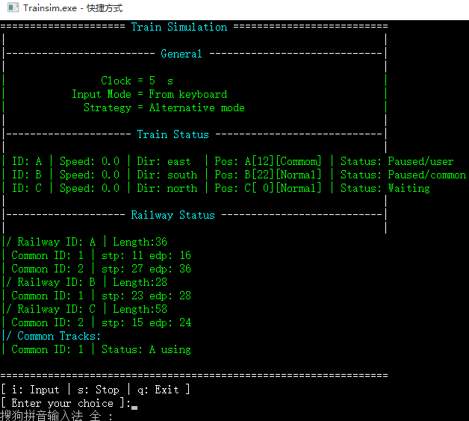
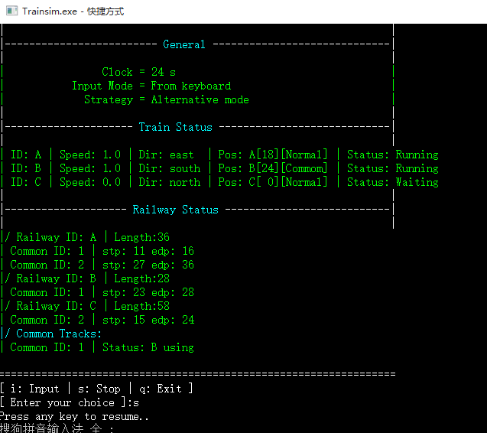
操作前界面： | 操作后界面：
此处贴出操作前界面 | 此处贴出操作后界面

TC15_贴图
返回第一页

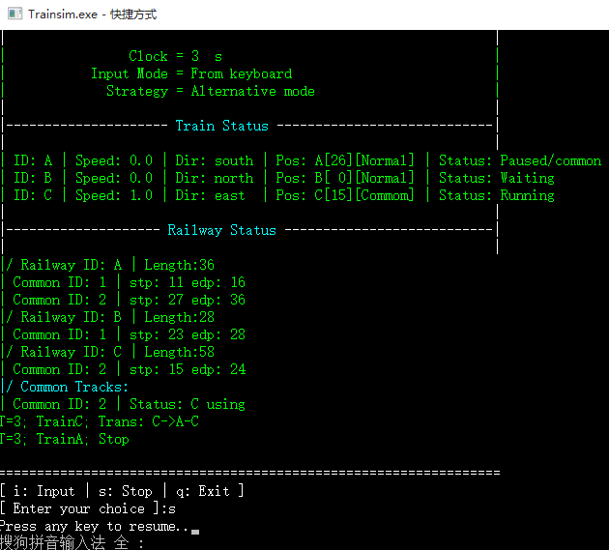
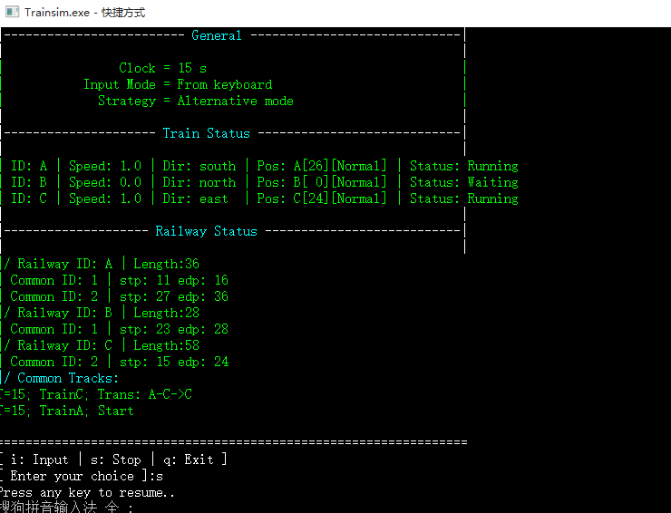
操作前界面： | 操作后界面：
此处贴出操作前界面 | 此处贴出操作后界面

TC16_贴图
返回第一页

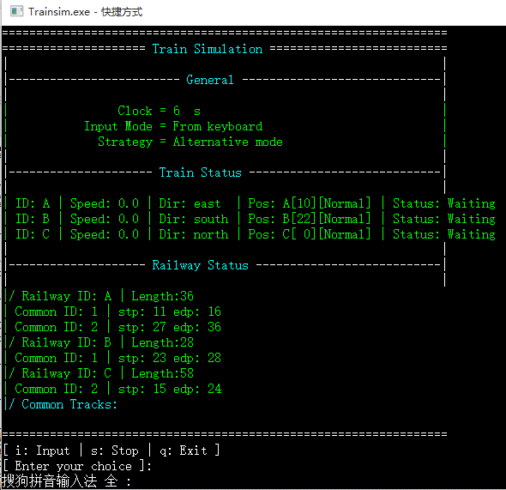
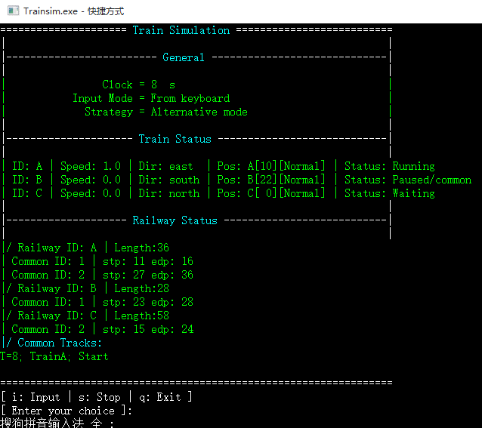
操作前界面： | 操作后界面：
此处贴出操作前界面 | 此处贴出操作后界面

TC17_贴图
返回第一页

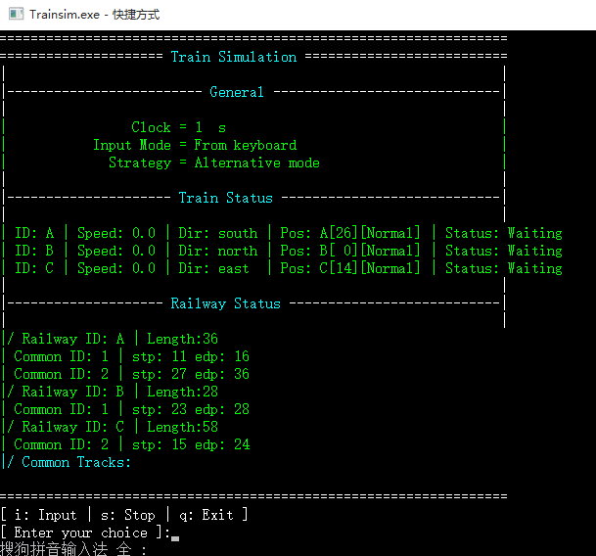
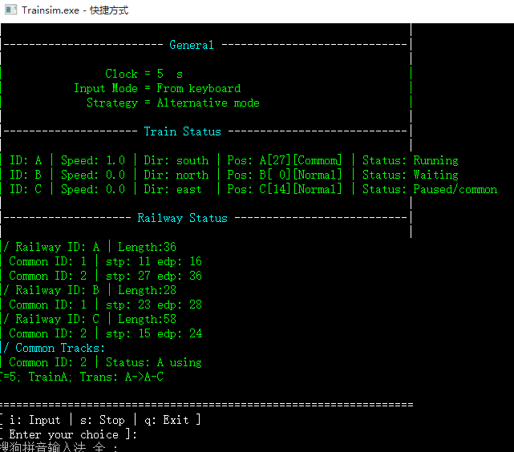
操作前界面： | 操作后界面：
此处贴出操作前界面 | 此处贴出操作后界面

TC18_贴图
返回第一页

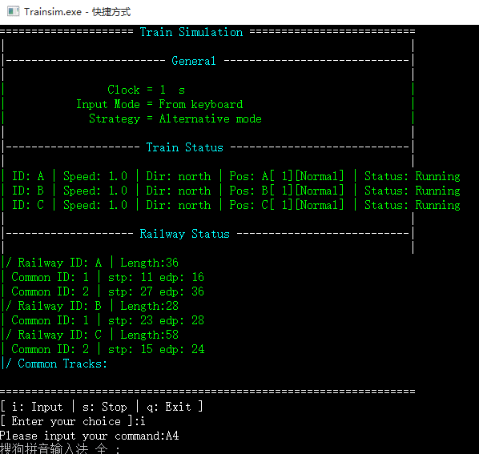
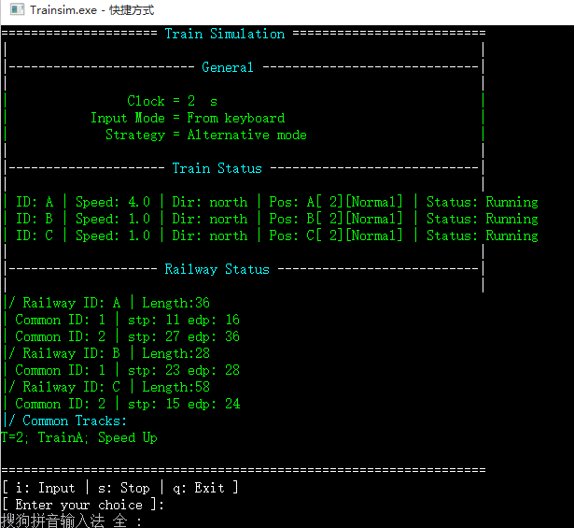
操作前界面： | 操作后界面：
此处贴出操作前界面 | 此处贴出操作后界面

TC19_贴图
返回第一页

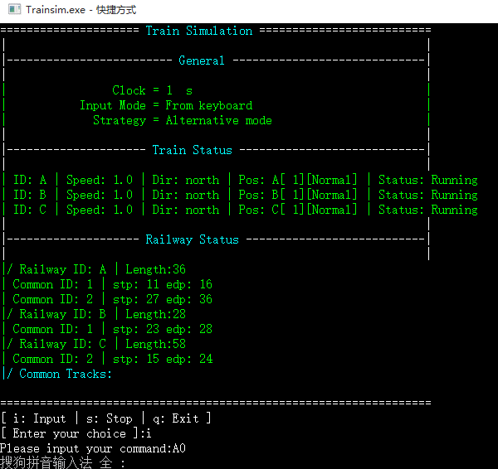
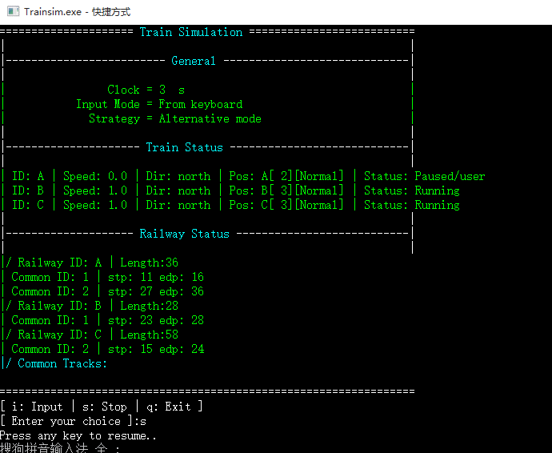
操作前界面： | 操作后界面：
此处贴出操作前界面 | 此处贴出操作后界面

TC20_贴图
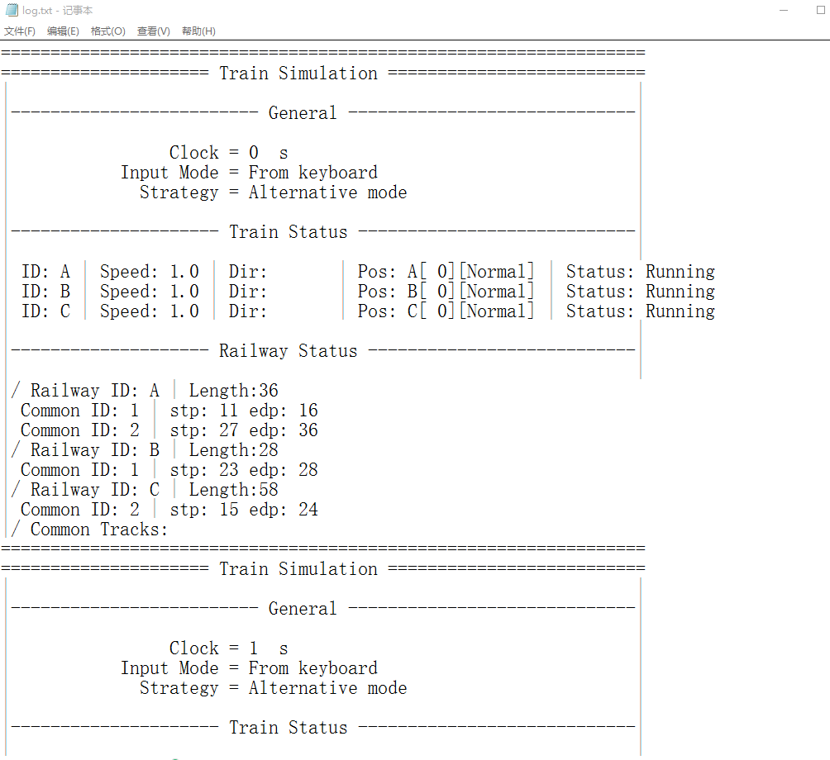
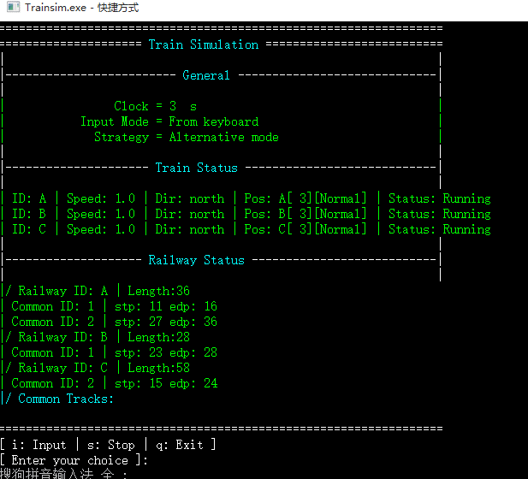
返回第一页

操作前界面： | 操作后界面：
此处贴出操作前界面 | 此处贴出操作后界面

TC21_贴图
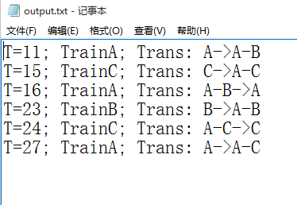
返回第一页

操作前界面： | 操作后界面：
此处贴出操作前界面 | 此处贴出操作后界面

